Energie Valeurs moyennes DGCCRF
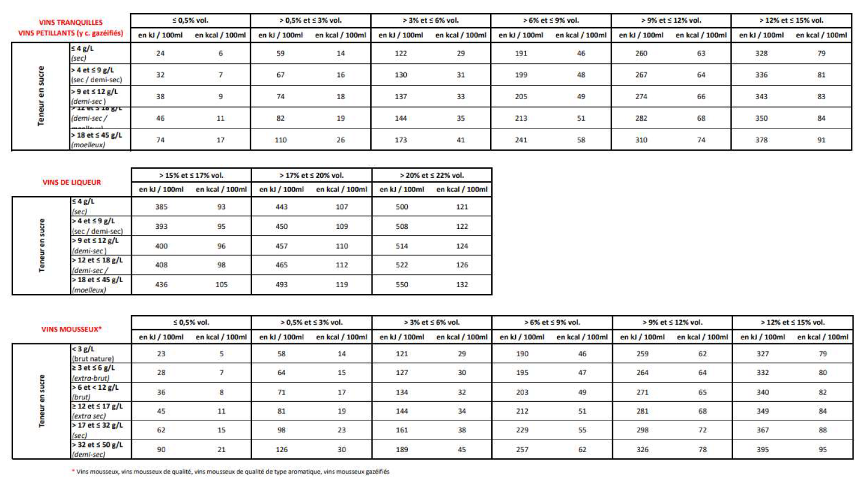

Mousseux valeurs moy DGCCRF
Valeurs énergétiques moyennes ("E") en kJ et kcal par 100 ml pour les vins mousseux validées par les Fraudes (DGCCRF)

Valeurs moyennes sucres et glucides en g / 100 ml pour les vins mousseux, en cours de validation auprès des Fraudes (DGCCRF)

